Sheet1
大阪プラスチックモデル55周年 限定商品
 |  |  |  | 新商品のご案内

これを買えば様々な箇所のゲート処理に対応できる！ ガラスヤスリ３種セット
これを買えば様々な箇所のゲート処理に対応できる！ ガラスヤスリ３種セット

スタンダード
まずはコレ！万能サイズ
１３mmの幅広形状
ワイド
シャープ
狭い箇所に届く！
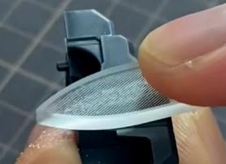
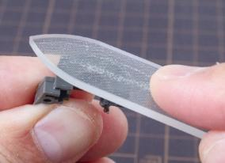

 | GF-SE |  | プラモのためのガラスヤスリ 3種セット
 | JANコード | 4902944115306 |  |  |  | 注文数
 | 小箱入数 | 10 ケ |  |  |  | ケ
 | 希望小売価格 | ￥2,980（税抜き）
厚紙組立パッケージ
135×134×20ｍｍ
サンプル（試作）イメージ
広すぎず細すぎない！
程よい切削幅
幅広形状により
切削がそれづらく
安定した作業が可能！
２種類の細い先端形状で
狭い、細かい作業にも
対応できます！
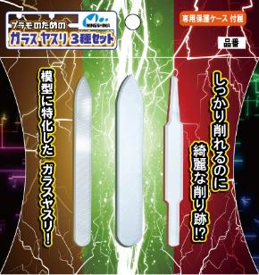
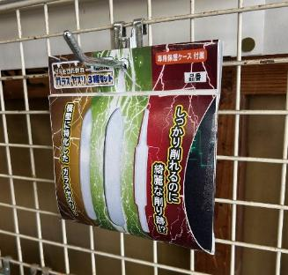

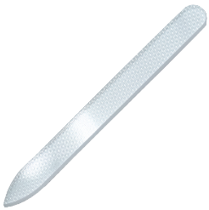

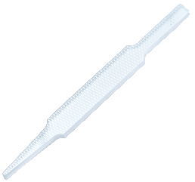

サイズ
９０×９×３mm
サイズ
９０×13×３mm
サイズ
９０×９×３mm
先端：最細 約２mm

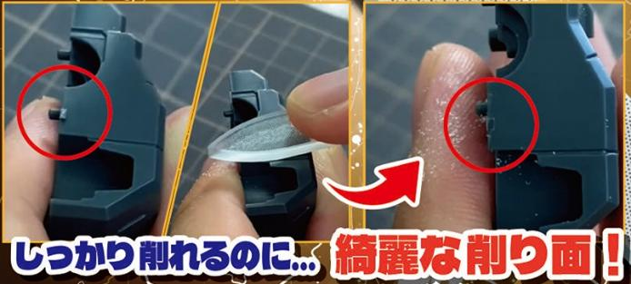
ゲート処理の
時短に！
 | 受注締め切り 2026/4/28迄
 | 2026年7月発売予定

 | 販売店様名 |  |  |  | 問屋様名

